Sheet1
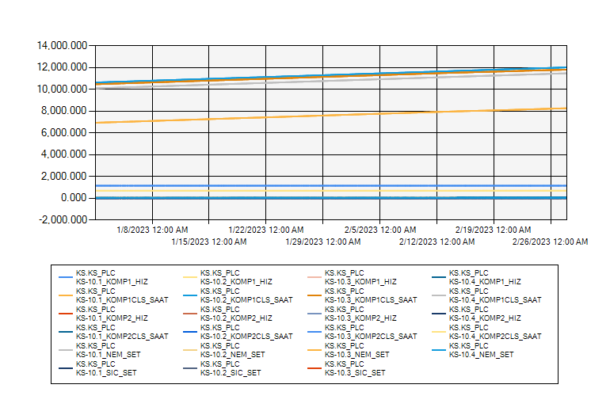
 | KS10 ODASI KLİMA VERİLERİ 2023 OCAK-ŞUBAT

1/1/2023 12:00:00 AM - 2/28/2023 12:00:00 AM (Server Local)

